Hovedstrekk
Trykktapsberegning |  | Trykktap trasé energibrønner |  | 41.666666667 | 60 | 0.69444444444
 |  |  |  |  |  |  |  |  |  | 252
 |  |  | Totalt antal brønner (N) | 12
 | 3.5714285714 | 0.23076923077 |  |  |  |  |  |  | N= | 12 | 200
 | 12857.142857 |  |  | 0.694 |  |  |  |  |  |  | 50 | 150 | 11.904761905
Lingninger |  |  | Major losses
Re_pipe=m*D/(viscosity*pi*r1^2); |  |  |  | Turbulet | Laminar |  | Turbulet | Laminar
f=1/(0.79*ln(Re)-1.64)^2; (er ikke brukt, bruker ligningen i bildet under) |  | 0.16666666667 | Energibrønn |  |  | Trasse (lengst strekkning) |  |  | Ledning mellom samlekum og teknisk rom |  |  | Varmeveksler Varmepumpe fra oversendt dokumentasjon på 160 kW VP. |  | Trykktap
deltaP2=(f*L/(D_pipe)*density*(velocity_pipe^2)/2); |  |  | e | 0.0000015 |  | e | 0.0000015 |  | e | 0.0000015 |  |  |  |  |  | Virkningsgrad pumpe |  | 0.6
 |  | 1 | V l/s | 0.500 |  | V l/s | 0.5 |  | V l/s | 6 |  |  |  |  |  | totalt trykktap (kPa) |  | 77.5
 |  |  | m (kg/s) | 0.4853 |  | m (kg/s) | 0.48525 |  | m (kg/s) | 5.823 |  |  |  |  |  | totalt trykktap (bar) |  | 0.78
 | Pr | 44.67 | D (m) | 0.0398 |  | D (m) | 0.0352 |  | D (m) | 0.097058823529 | 110 |  |  |  |  | Pumpe effekt (kW) |  | 0.78 | 2.3253015582
 | k_sprit | 0.432 | r (m) | 0.0199 |  | r (m) | 0.0176 |  | r (m) | 0.048529411765
 | Dens | 970.5 | Visc | 0.00449 |  | Visc | 0.00449 |  | Visc | 0.00449
 | Visc | 0.00449 | Re | 3457 |  | Re | 3909.2 |  | Re | 17012.8 |  |  |  |  |  |  |  |  | 20369.64165
 |  |  | f | 0.0424 |  | f | 0.0407 |  | f | 0.0268 |  |  |  |  | Brønnpark | 78
 |  |  | density kg /m3 | 971 |  | density kg /m3 | 971 |  | density kg /m3 | 971 |  |  |  |  | VP | 0
 | 120.56888192 | 241.13776383 | Velocity | 0.402 |  | Velocity | 0.514 |  | Velocity | 0.811 |  |  |  |  | Sikkerhet margin | 0
 |  |  | L (m) | 600 |  | L (m) | 134 |  | total lengde (m) | 86 | 220
 |  |  | deltaP1 (Pa) | 50052 | 21872 | deltaP2 (Pa) | 19867 | 7984 | deltaP3 (Pa) | 7590 | 1064 | 77510 | 92510 |  | Total SUM | 78
3400 |  |  |  | 0.50052237123 |  |  | 148.26402908 |  | kPa | 7.5904349195
 |  |  |  | 83.420395206 |  |  | 19.867379896 |  | 0.075904349195 | 88.260871157 |  | (trykktapp i trasé er korrigert med 1.1 for tapp i samlekummer )
 | Varmeovergang i kollektor |  | 50.325127137
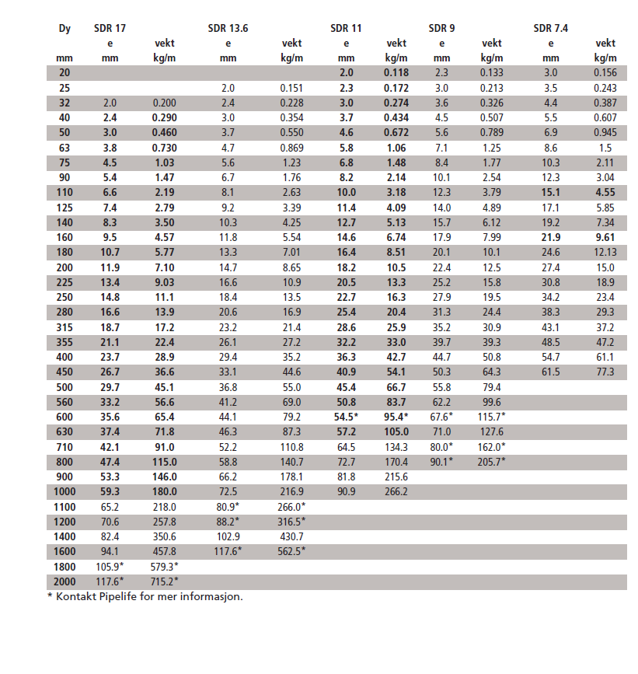
 | heat transfer - Gnielinski (1976) 3*10^3 <Re< 5*10^6 | Nu |  |  |  | 69920 |  |  |  | 20 l/s | 264 pa/m
 |  | h | 546.24258601 |  |  |  |  |  |  | 30 l/s | 550 Pa/m |  |  |  |  | 138 | 69
 |  | R_conv | 0.014641362718
 |  |  | Må sjekkes med Henrik før bruk !
 |  |  |  |  |  | 11.111111111
 |  | R_pipe | 0.04844 | 0.7266

 |  | R_conv/R_pipe | 30%
 |  |  |  |  |  | 22.5 | 19.9
 |  | R_pipe | 0.048441221352
 |  | R_pipe + Rconv | 0.06308258407 | 0.94623876105

 |  | -3.3 |  | 17.6
 |  | -0.4
 |  | -1.85

 |  | Bankhallen | 40 m

 |  |  |  | 60 | 800 | 86 | kPa
 |  |  |  | 73 | 350 | 53 | kPa

 |  |  |  | 43 | 1100 | 65 | kPa
 |  |  |  | 90 | 350 | 78 | kPa

